Total-Employee
ลำดับ | รหัสพนักงาน | รูป | ชื่อ-สกุล | ชื่อเล่น | วันที่เริ่มงาน | ประเภท | ตำแหน่ง | แผนก
1 | AMD00000001 | 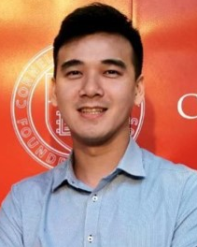 | นาย จารุวิทย์ แซ่เฉิน | คุณเจมส์ | 240332 | รายเดือน | Sale Director | ขาย
2 | AGM000000 | 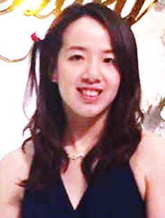 | นางสาว สิราวรรณ เฉิน | คุณเจสสิก้า | 240332 | รายเดือน | ออกแบบ | ออกแบบ
3 | AF200701005 | 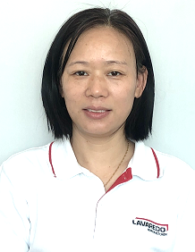 | MRS.LIRONG REN | หลีหลง | 237321 | รายเดือน | ผจก.สำนักงาน | บริหาร
4 | AF200501001 | 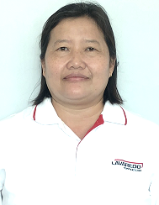 | นางสาวทิพย์ธยารัตน์ อุทัยวัตร | ตา | 236684 | รายเดือน | การเงิน | บัญชี
5 | AF201907055 |  | นางสาว วนิดา เวียนระวัง | น้อง | 241981 | รายเดือน | บัญชี | บัญชี
6 | AF202112085 |  | นางสาว อุไรรัตน์ แก้วยก | กระแต | 242858 | รายเดือน | บุคคล | บุคคล
7 | AF202205044 | 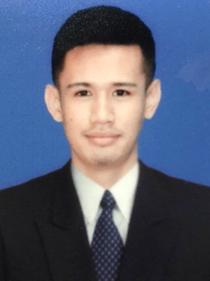 | นายภูริพัฒน์ คำมา | เจมส์ | 243018 | รายเดือน | บุคคล,DCC | บุคคล
8 | AF202105032 |  | นาย นนภัทร์ ขาวผ่อง | คอปเตอร์ | 242646 | รายเดือน | จนท. | จัดซื้อ
9 | CF202202011 | 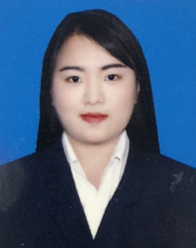 | นางสาวจิราภรณ์ แดงอาจ | เก๋ | 242948 | รายเดือน | จนท. | คลังสินค้า
10 | AS201706014 |  | นางสาว รวิภา อิมพิมพ์ | บี | 241234 | รายเดือน | หน.ขาย | ขาย
11 | AS202006014 |  | นางสาว กมลพรรณ ทรัพย์กุญชร | อุ้ม | 242309 | รายเดือน | จนท. | ขาย
12 | AS202009036 | 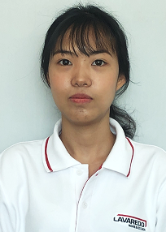 | นางสาว กรพรรณ ภูขะโร | มายด์ | 242421 | รายเดือน | จนท. | ขาย
13 | AZ202207058 | 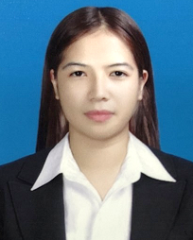 | นางสาววรรณพร ใจชื้น | ตาล | 243087 | รายเดือน | จนท. | ขาย
14 | AS202209081 |  | นางสาวกรณิการ์ เอี่ยมศิริ | โบว์ | 243150 | รายเดือน | จนท. | ขาย
15 | AS202210089 | 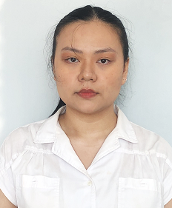 | นางสาวกันยกร ทนทาน | ดรีม | 243180 | รายเดือน | Support Sale | ขาย
16 | AD201802022 | 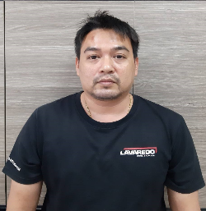 | นาย ภาณุพันธ์ บุระรัตน์ | ปุ๋ย | 241488 | รายเดือน | หน.ออกแบบและขาย | ออกแบบ
17 | AD201904037 |  | นางสาว อารดา แก้ววงษ์ | เฟริ์น | 241911 | รายเดือน | จนท. | ออกแบบ
18 | AD202105033 |  | MR DANIEL BORITHS TVILLING | เดเนียล | 242646 | รายเดือน | ออกแบบ | พ่นสี
19 | AD202202010 | 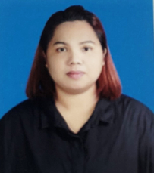 | นางสาวรพีพรรณ จิ๋วใจ | แต้ว | 242948 | รายเดือน | จนท. | ออกแบบ
20 | AD202205047 | 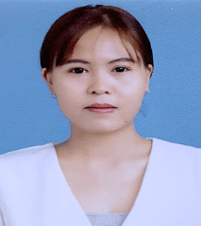 | นางสาวนัยนา มลิวัน | แฟนต้า | 243031 | รายเดือน | จนท. | ออกแบบ
21 | AD202206051 | 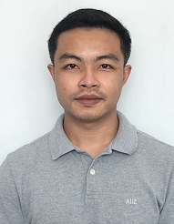 | นายพิษณุ ภูดวงดอก | นีโน่ | 243040 | รายเดือน | จนท. | ออกแบบและขาย
22 | AT201708015 | 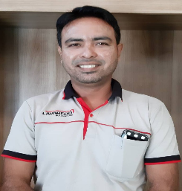 | นาย จักรา ประทาน | มุด | 241275 | รายเดือน | หน.ขับรถ | ขับรถ
23 | AT201903032 | 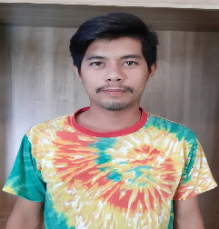 | นาย พีระพงษ์ สุขจอย | นิก | 241857 | รายเดือน | พนักงาน | ขับรถ
24 | AT202205043 | 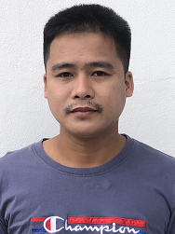 | นายชัยชนะ อัครนิวาส | ตี๋ | 243013 | รายเดือน | พนักงาน | ขับรถ
25 | AT202211091 | 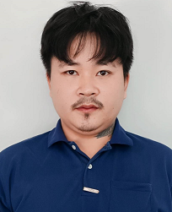 | นายชนก นวลแก้ว | อ๊อฟ | 243196 | รายเดือน | พนักงาน | ขับรถ
26 | AF201802021 | 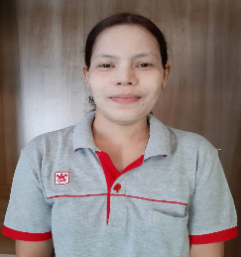 | MRS.KHAING YIN TUN NUI นุ้ย | นุ้ย | 241466 | รายวัน | พนักงาน | แม่บ้าน
27 | BW202003007 |  | นาย ปณิธาน สายใหม่ | ฮาย | 242218 | รายเดือน | หน.หัวหน้างาน | ช่างไม้
28 | BW202104024 | 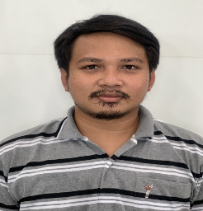 | นาย วีระเทพ จันทร์นาง | แมค | 242632 | รายเดือน | จนท. | ช่างไม้
29 | AD202107064 | 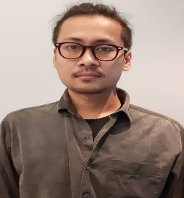 | นาย อรรถพล รอดม่วง | หน่อย | 242730 | รายเดือน | จนท. | ช่างไม้
30 | AD202205048 | 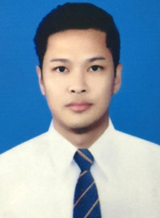 | นายจีราวัฒน์ คล้ายอ่อน | เจ | 243031 | รายเดือน | จนท. | ช่างไม้
31 | BW202106043 | 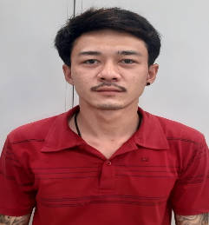 | นาย กิตติพันธุ์ บุญจันทร์ | เพชร | 242678 | รายเดือน | พนักงาน | ช่างไม้
32 | BW202107057 |  | นาย อนุชิต นามสุดตา | ชิต | 242705 | รายเดือน | พนักงาน | ช่างไม้
33 | BW202107058 | 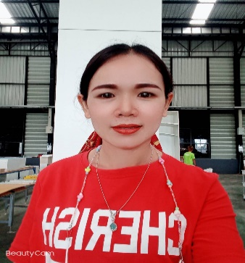 | นางสาว นงลักษณ์ เกตสระ | ลักษณ์ | 242705 | รายเดือน | จนท. | ช่างไม้
34 | BW202202007 | 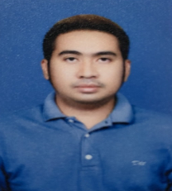 | นายกรกฎ ศรีเดชะ | นัท | 242940 | รายเดือน | จนท. | QC, วางแผน
35 | BW202206050 | 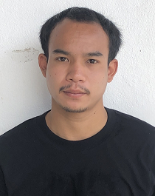 | นายประวิน พามอก | น๊อบ | 243040 | รายเดือน | พนักงาน | ช่างไม้
36 | BW202209082 | 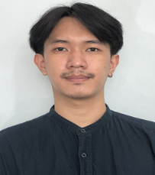 | นายจิรายุทธ อุ่นเรือน | ปอน | 243150 | รายเดือน | โฟร์แมน | ช่างไม้
37 | BW202211095 | 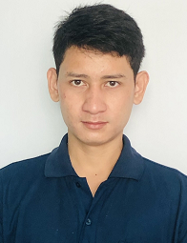 | นายประเสริฐ จันกลาง | แจ๊ค | 243206 | รายเดือน | เขียนแบบ | ช่างไม้
38 | BW201705013 | 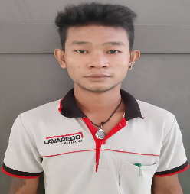 | MR.AUNG ZAW HTET ซอ | ซอ | 241207 | รายวัน | ช่างไม้ | ช่างไม้
39 | BW201803020 | 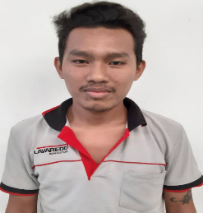 | MR.MYO MYINT AUNG ออง | ออง | 241461 | รายวัน | ช่างไม้ | ช่างไม้
40 | BW201905046 | 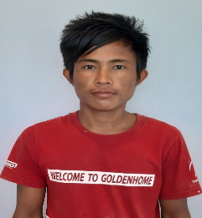 | MR.MOE THU โมตุ | โมตุ | 241921 | รายวัน | SOLID SURFACE | ช่างไม้
41 | BW201905049 | 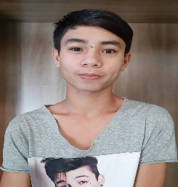 | MR.KAUNG HTET NAING แทนาย | แทนาย | 241921 | รายวัน | ช่างไม้ | ช่างไม้
42 | BW202005045 | 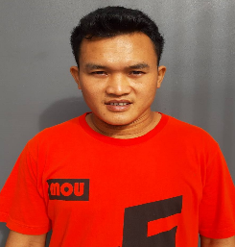 | MR.WIN KO LATT วิน | วิน | 241921 | รายวัน | ขึ้นรูป | ช่างไม้
43 | BW202010053 |  | MR.MYINT ZAW มินซู | มินซู | 242446 | รายวัน | พนักงาน | ช่างไม้
44 | BW202101003 | 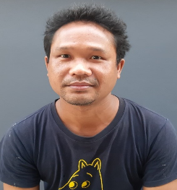 | MR.VUTH MONRO วุฒ | วุฒ | 242547 | รายวัน | พนักงาน | ช่างไม้
45 | BW202106055 |  | MR.WIN TUN AUNG ทู | ทู | 242702 | รายวัน | พนักงาน | ช่างไม้
46 | BW202106056 |  | MRS.TIN ZAR LWIN ซา | ซา | 242702 | รายวัน | พนักงาน | ช่างไม้
47 | BP202111080 | 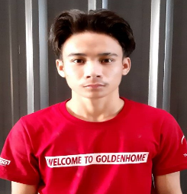 | MR.PYAE HLYAN PHYOE เพียว | เพียว | 242845 | รายวัน | พนักงาน | ช่างไม้
48 | BW202203017 | 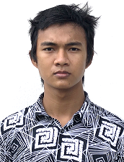 | MR.SI THU WIN ซีตู | ซีตู | 242968 | รายวัน | พนักงาน | ช่างไม้
49 | BW202203018 |  | MR.KYAW HTET AUNG จอทะ | จอทะ | 242968 | รายวัน | พนักงาน | ช่างไม้
50 | BW202203028 | 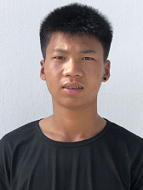 | MR.SHWE MYINT มิน | มิน | 242971 | รายวัน | พนักงาน | ช่างไม้
51 | BW202203029 | 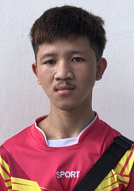 | MR.AIK THAN ตาล | ตาล | 242971 | รายวัน | พนักงาน | ช่างไม้
52 | BW202203031 | 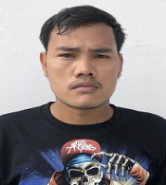 | MR.SOE MOE AUNG โซ | โซ | 242972 | รายวัน | พนักงาน | ช่างไม้
53 | BW202205045 |  | MR. KYAW SHEIN AUNG เชง | เชง | 243019 | รายวัน | พนักงาน | ช่างไม้
54 | BW202207056 | 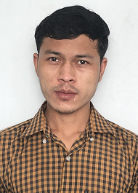 | MR.TUN LIN ทูน | ทูน | 243083 | รายวัน | พนักงาน | ช่างไม้
55 | BW202209074 | 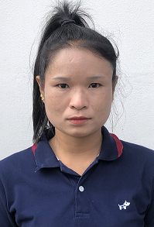 | MS.PHEVA แพรวา | แพรวา | 243143 | รายวัน | พนักงาน | ช่างไม้
56 | BW202210084 | 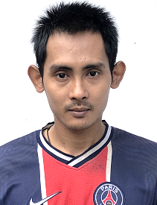 | MR.ZIN KO KO มะนาว | มะนาว | 243164 | รายวัน | พนักงาน | ช่างไม้
57 | BW202210085 | 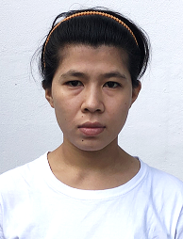 | MS.TIN ZAR WIN ติน | ติน | 243164 | รายวัน | พนักงาน | ช่างไม้
58 | BS200506003 | 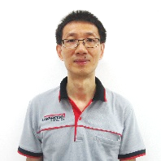 | MR.FENG XIAOBO | เสี่ยวป้อ | 236843 | รายเดือน | ผจก.โรงงาน | บริหาร
59 | BS200505002 | 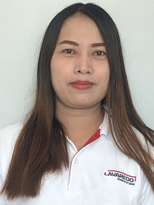 | นางสาว ปราณี เนียมสุ่น | อี๊ด | 236823 | รายเดือน | จนท.ธุรการโรงงาน | ประสานงานหิน
60 | BS202204041 | 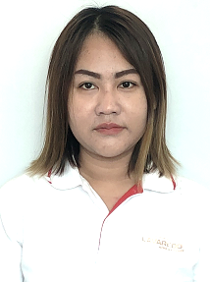 | นางสาวอรษา เครือทอง | ษา | 242982 | รายเดือน | จนท. | ประสานงานหิน
61 | BS200705006 | 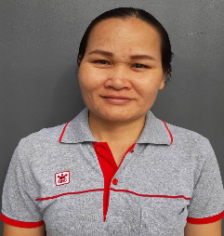 | นาง เรวดี ขันธหงษ์ | เรย์ | 237550 | รายเดือน | หัวหน้าขัด | หิน
62 | BS201104009 | 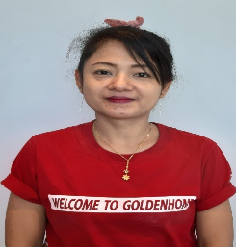 | MRS.NILAR MON KHIN MOE WAI นี | นี | 238985 | รายวัน | ขัด | หิน
63 | BS201801019 | 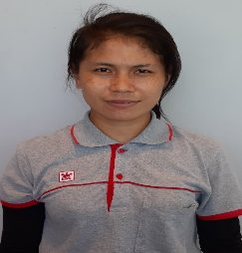 | MRS.CHHON SAVY วัน | วัน | 241437 | รายวัน | ขัด | หิน
64 | BS202010051 | 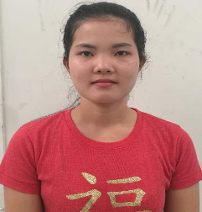 | MRS.KHAING MAR LAR ลาล่า | ลาล่า | 242449 | รายวัน | ขัด | หิน
65 | BS202111075 |  | MRS.AYE SAR อะเยซา | สา | 242836 | รายวัน | ขัด | หิน
66 | BS202203022 | 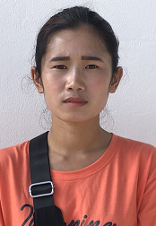 | MRS.LAWY THAN LU พลอย | พลอย | 242971 | รายวัน | ขัด | หิน
67 | BS202203023 |  | MRS.LAWY AM SAR แอม | แอม | 242971 | รายวัน | ขัด | หิน
68 | BS202204033 |  | MRS.YA MIN THU ยะ | ยะ | 242979 | รายวัน | ขัด | หิน
69 | BS200508004 |  | MR.THET NAING TUN THONG ธง | ธง | 236892 | รายวัน | หน.ขึ้นรูป/ติดตั้ง | หิน
70 | BS201803023 |  | MR.ZAW LIN KHAING ลิน | ลิน | 241505 | รายวัน | ขึ้นรูป/ติดตั้ง | หิน
71 | BS201910059 |  | MR.ZAW MIN THU ซอมิน | ซอมิน | 242076 | รายวัน | ขึ้นรูป/ติดตั้ง | หิน
72 | BS202008022 |  | MR.CHAN MYAE THU ชาน | ชาน | 242653 | รายวัน | ขึ้นรูป/ติดตั้ง | หิน
73 | BS202010054 |  | MR.HTET KHANT AUNG ข่านออง | ข่านออง | 242450 | รายวัน | ขึ้นรูป/ติดตั้ง | หิน
74 | BS202203027 |  | MR.EIT CAKE วัน | วัน | 242971 | รายวัน | ขึ้นรูป/ติดตั้ง | หิน
75 | BS202204035 |  | MR.AUNG KYAW KYAW HTET เอวัน | เอวัน | 242979 | รายวัน | ขึ้นรูป/ติดตั้ง | หิน
76 | BS202211094 |  | MR.ZIN MIN THAT ซิน | ซิน | 243199 | รายวัน | ขึ้นรูป/ติดตั้ง | หิน
77 | BS201705012 |  | MR.NON SENG น้อย | น้อย | 241186 | รายวัน | หน.ผลิต | หิน
78 | BS201901030 |  | MRS.AYE THANDAR TUN ปู | ปู | 241815 | รายวัน | ผลิต | หิน
79 | BS201910058 |  | MR.PHYO ZIN SAN ซินซัน | ซินซัน | 242076 | รายวัน | ผลิต | หิน
80 | BS202010055 |  | MR.HTET KHANT ZAW ข่านซอ | ข่านซอ | 242450 | รายวัน | ผลิต | หิน
81 | BS202112089 |  | MR.KYAW ZIW HTWE จอ | จอ | 242866 | รายวัน | ผลิต | หิน
82 | BS202203013 |  | MR.AUNG MYINT MYAT อาน | อาน | 242956 | รายวัน | ผลิต | หิน
83 | BS202110072 |  | MR.KYAW TUN ทูน | ทูน | 242823 | รายวัน | เจียร์/แพ็คกิ้ง | หิน
84 | BS202203026 |  | MR.NAY CHI AUNG เนจี | เนจี | 242971 | รายวัน | เจียร์/แพ็คกิ้ง | หิน
85 | BS202203025 |  | MR.SAI SAN LU ลู | ลู | 242971 | รายวัน | เจียร์/แพ็คกิ้ง | หิน
86 | BP202206054 |  | นายสุวัฒน์ ชาญสมัคร | ไวท์ | 243059 | รายเดือน | วางแผน | พ่นสี
87 | BP202106044 |  | นางสาว อุบล บุญแสง | บล | 242681 | รายเดือน | พนักงาน | พ่นสี
88 | BP202106054 |  | นาย เกรียงไกร วรีฤทธิ์ | แมค | 242695 | รายเดือน | พนักงาน | พ่นสี
89 | BP202206049 |  | นายสายฝน วรีฤทธิ์ | แจ้ | 243040 | รายเดือน | พนักงาน | พ่นสี
90 | BP201905042 |   | MRS.THU ZAR LWIN รุน | รุน | 241921 | รายวัน | พ่นสี | พ่นสี
91 | BP202101002 |  | MR.RITHY SAMRIT ริชชี่ | ริชชี่ | 242547 | รายวัน | พนักงาน | พ่นสี
92 | BP202102013 |  | MRS.HTET HTET AUNG เทออง | เทออง | 242578 | รายวัน | พนักงาน | พ่นสี
93 | BP202103016 |  | MRS.YU HNIN WAI มิว | มิว | 242597 | รายวัน | พนักงาน | พ่นสี
94 | BP202103017 |  | MR.AUNG KO MYINT โกมิน | โกมิน | 242597 | รายวัน | พนักงาน | พ่นสี
95 | BP202106053 |  | MRS.NAW HTWE MYA ฝน | ฝน | 242695 | รายวัน | พนักงาน | พ่นสี
96 | BP202107060 |  | MRS.THU ZAR NWE ตูชา | ตูชา | 242716 | รายวัน | พนักงาน | พ่นสี
97 | BP202107062 |  | MR.CHAN MYAE AUNG ชาเนียล | ชาเนียล | 242723 | รายวัน | พนักงาน | พ่นสี
98 | BP202107063 |  | MR.SA KYAW SWAR WIN จอควาเว | จอควาเว | 242723 | รายวัน | พนักงาน | พ่นสี
99 | BP202111074 |  | MR.KYAW MYINT OO อู | อู | 242828 | รายวัน | พนักงาน | พ่นสี
100 | BP202111082 |  | MR.MYO MIN OO เมอู | เมอู | 242850 | รายวัน | พนักงาน | พ่นสี
101 | BP202111083 |  | MRS.SOE SOE AYE โซเอ | โซเอ | 242850 | รายวัน | พนักงาน | พ่นสี
102 | BP202203020 |  | MRS.KHIN NYEIN NYEIN THU คิน | คิน | 242968 | รายวัน | พนักงาน | พ่นสี
103 | BP202204037 |  | MRS.NAN KHAING KHET NEW ไข่ | ไข่ | 242979 | รายวัน | พนักงาน | พ่นสี
104 | BP202205046 |  | MS.PWINT PHYU WIN เว่น | เว่น | 243024 | รายวัน | พนักงาน | พ่นสี
105 | BP202207059 |  | MR.HTET KO KO โก้ | โก้ | 243095 | รายวัน | พนักงาน | พ่นสี
106 | BP202210086 |  | MS.YI YI HTAY หยี่ | หยี่ | 243164 | รายวัน | พนักงาน | พ่นสี
107 | BP202211096 |  | MR.SAW AYE SHAR HTOO ทู | ทู | 243206 | รายวัน | พนักงาน | พ่นสี
108 | BP202212098 |  | MS.KHAING ZIN MOE โม | โม | 243227 | รายวัน | พนักงาน | พ่นสี
109 | AZ202207057 |  | นายนภนต์ จะกุ | ปิง | 243087 | รายเดือน | ผช.MD | แอกโซลอเทิล
110 | AZ202208060 |  | น.ส.เจริญวรรณ อ่อนหมวกดี | จี้ | 243101 | รายเดือน | บัญชี | แอกโซลอเทิล
111 | AZ202209077 |  | นายสาธิต เกศนริณท์ | ม่อน | 243143 | รายเดือน | GRAPHIC | แอกโซลอเทิล
112 | AZ202210087 |  | นางสาวนุช ลาดลี | นุช | 243165 | รายเดือน | บุคคล | แอกโซลอเทิล
113 | AZ202001062 |  | นาย รักเกียรติ ไกรสินธุ์ | เบล | 242170 | รายเดือน | จนท. | ขาย
114 | AZ000000001 |  | MR.WESSEL PETER DE BRUYN | เวสส์ | 243122 | รายเดือน | ผจก. | พ่นสีแอกโซลอเทิล
115 | QS202010057 |  | นางสาว ภาวนา แสนศรี | หนูเล็ก | 242431 | รายเดือน | เจ้าหน้าที่จป. | แอกโซลอเทิล
116 | AZ202208071 |  | นายนันชภัทร จะกุ | นัน | 243116 | รายเดือน | ผช.GRAPHIC | แอกโซลอเทิล
117 | AZ202209075 |  | นายสุนทรีย์ ศรีมุกดา | โต้ง | 243143 | รายเดือน | พ่นสี | แอกโซลอเทิล
118 | AZ202209076 |  | นายทนงศักดิ์ โสสุด | เบียร์ | 243143 | รายเดือน | ช่างติดตั้ง | แอกโซลอเทิล
119 | AZ202209078 |  | นายพันธ์ศักดิ์ ศรีเรืองหัด | แมน | 243143 | รายเดือน | วางแผน,ล่าม | แอกโซลอเทิล
120 | AZ202209080 |  | นางสาวมัญญภา ร่ำรวย | สตางค์ | 243145 | รายเดือน | จัดซื้อ | แอกโซลอเทิล
121 | AZ202209079 |  | MS.MAR LAR ดาว | ดาว | 243143 | รายเดือน | ขัด | แอกโซลอเทิล
122 | BS202204036 |  | MR.AUNG PYAE THU พิ | พิ | 242979 | รายวัน | พ่นสีโซลอเทิล | แอกโซลอเทิล
123 | BS202204034 |  | MR.AUNG KO OO อู | อู | 242979 | รายวัน | พ่นสีโซลอเทิล | แอกโซลอเทิล
124 | AZ202208064 |  | MR.AUNG THET PAING ปัง | ปัง | 243101 | รายวัน | พ่นสีโซลอเทิล | แอกโซลอเทิล
125 | AZ202208065 |  | MR.WAI HLYAN OO อู | อู | 243101 | รายวัน | พ่นสีโซลอเทิล | แอกโซลอเทิล
126 | AZ202208066 |  | MR.HTET WAI YAN ยันต์ | ยันต์ | 243101 | รายวัน | พ่นสีโซลอเทิล | แอกโซลอเทิล
127 | AZ202208067 |  | MS.WAR WAR วา | วา | 243101 | รายวัน | พ่นสีโซลอเทิล | แอกโซลอเทิล
128 | AZ202208068 |  | MS.KHIN MAR OO มา | มา | 243101 | รายวัน | พ่นสีโซลอเทิล | แอกโซลอเทิล
129 | AZ202208070 |  | MR.SAW LIN BACK HTOO บน | บน | 243111 | รายวัน | พ่นสีโซลอเทิล | แอกโซลอเทิล
130 | BW202208063 |  | MRS.ZIN MAR WIN วิน | วิน | 243101 | รายวัน | แม่บ้าน | แอกโซลอเทิล
131 | AF202211097 |  | นางสาวลลิตตา ด้วงมูล | เนย | 243213 | รายวัน | นักศึกษาฝึกงาน | จป.

